Schallpegel (außen)
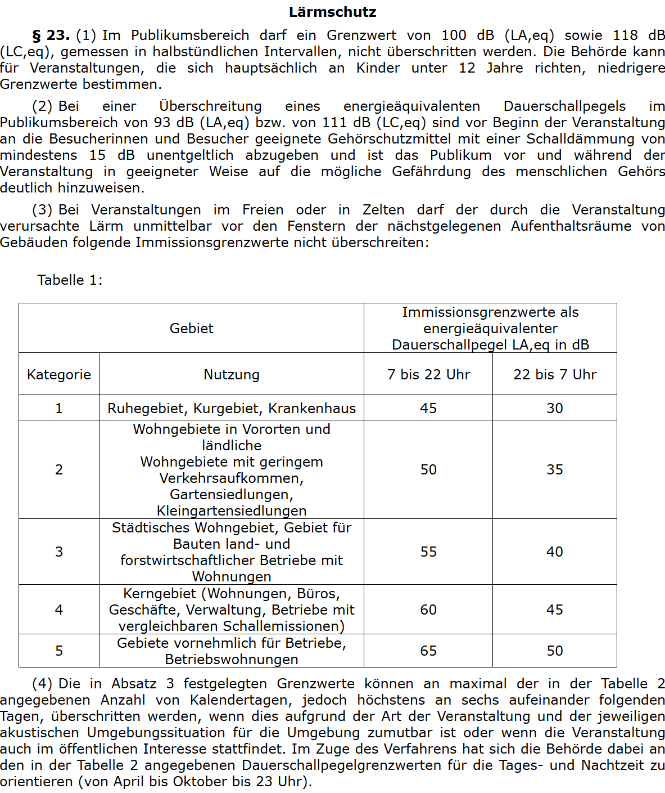
Protokoll Schallpegel
Veranstaltungstitel: | Titel
Standort: | Bereich der Messung
Datum: | Tag der veranstaltung

 | Schallpegel dB (LA, eq) | UHRZEIT | Grenzwert dB (LA, eq)
18:00:00 | 45 | 1 | 60
18:30:00 | 49 |  | 60
19:00:00 | 43 |  | 60
19:30:00 | 42 |  | 60
20:00:00 | 40 |  | 45
20:30:00 | 44 |  | 45
21:00:00 | 41 |  | 45
21:30:00 | 43 |  | 45
22:00:00 | 42 |  | 45
22:30:00 | 45 |  | 45
23:00:00 | 43 |  | 45
23:30:00 | 44 |  | 45
1900-01-01 00:00:00 | 41 |  | 45
1900-01-01 00:30:00 | 43 |  | 45
1900-01-01 01:00:00 | 42 |  | 45
1900-01-01 01:30:00 | 45 |  | 45
1900-01-01 02:00:00 | 43 |  | 45
1900-01-01 02:30:00 | 44 |  | 45
1900-01-01 03:00:00 | 41 |  | 45
1900-01-01 03:30:00 | 43 |  | 45
1900-01-01 04:00:00 | 42 |  | 45
1900-01-01 04:30:00 | 45 |  | 45
1900-01-01 05:00:00 | 43 |  | 45
1900-01-01 05:30:00 | 42 |  | 45
1900-01-01 06:00:00 | 45 |  | 45

UHRZEIT | Anmerkungen, Maßnahmen | Grenzwert dB (LA, eq) | Schallpegel dB (LA, eq)
18:00:00 |  | 60 | 45
18:30:00 |  | 60 | 49
19:00:00 |  | 60 | 43
19:30:00 |  | 60 | 42
20:00:00 |  | 45 | 40
20:30:00 |  | 45 | 44
21:00:00 |  | 45 | 41
21:30:00 |  | 45 | 43
22:00:00 |  | 45 | 42
22:30:00 |  | 45 | 45
23:00:00 |  | 45 | 43
23:30:00 |  | 45 | 44
1900-01-01 00:00:00 |  | 45 | 41
1900-01-01 00:30:00 |  | 45 | 43
1900-01-01 01:00:00 |  | 45 | 42
1900-01-01 01:30:00 |  | 45 | 45
1900-01-01 02:00:00 |  | 45 | 43
1900-01-01 02:30:00 |  | 45 | 44
1900-01-01 03:00:00 |  | 45 | 41
1900-01-01 03:30:00 |  | 45 | 43
1900-01-01 04:00:00 |  | 45 | 42
1900-01-01 04:30:00 |  | 45 | 45
1900-01-01 05:00:00 |  | 45 | 43
1900-01-01 05:30:00 |  | 45 | 42
1900-01-01 06:00:00 |  | 45 | 45

Unterschrift Verantwortliche(r)

Schallpegel (innen)
Protokoll Schallpegel
Veranstaltungstitel: | Titel
Standort: | Bereich der Messung
Datum: | Tag der veranstaltung

UHRZEIT | Anmerkungen, Maßnahmen | Grenzwert dB (LA, eq) | Schallpegel dB (LA, eq)
18:00:00 |  | 93 | 85
18:30:00 |  | 93 | 82
19:00:00 |  | 93 | 80
19:30:00 |  | 93 | 82
20:00:00 |  | 93 | 85
20:30:00 |  | 93 | 82
21:00:00 |  | 93 | 80
21:30:00 |  | 93 | 75
22:00:00 |  | 93 | 85
22:30:00 |  | 93 | 82
23:00:00 |  | 93 | 85
23:30:00 |  | 93 | 82
1900-01-01 00:00:00 |  | 93 | 80
1900-01-01 00:30:00 |  | 93 | 75
1900-01-01 01:00:00 |  | 93 | 85
1900-01-01 01:30:00 |  | 93 | 82
1900-01-01 02:00:00 |  | 93 | 80
1900-01-01 02:30:00 |  | 93 | 75
1900-01-01 03:00:00 |  | 93 | 85
1900-01-01 03:30:00 |  | 93 | 82
1900-01-01 04:00:00 |  | 93 | 80
1900-01-01 04:30:00 |  | 93 | 75
1900-01-01 05:00:00 |  | 93 | 85
1900-01-01 05:30:00 |  | 93 | 82
1900-01-01 06:00:00 |  | 93 | 80

Unterschrift Verantwortliche(r)

